关系图
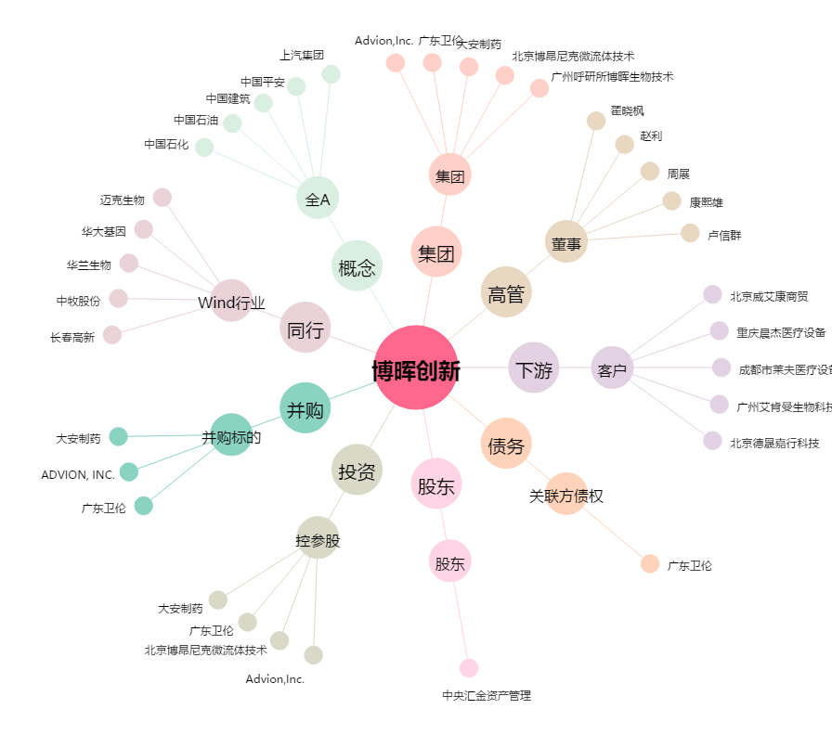
博晖创新[300318.SZ] - 关系概览图

